業務フロー凡例
システム名 |  |  | システム種別 |  | 基本設計書 |  | 作成者 | 作成日 | 更新者 | 更新日 | 版数
POSサーバー |  |  | POSサーバー |  |  |  | DuNT | 2024-02-14 | DuNT | 2024-05-07 | 0.23

機能カテゴリ |  | ●15_タッチメニュー設定 |  | 項目 |  | 概要設計書 | 業務フロー凡例

 | ●1_レジ内

●●
画面表示
●●
モーダル表示

●●
処理機能
本来なら、処理内で分岐もあるとは思いますが、今回は、分岐処理についても、一括で処理機能と定義しています。
●●
音声ファイル

 | ●1_レジ周辺機器

セカンドディスプレイ
●●
セカンドディスプレイ画面表示
スキャナー
●●
スキャナー

自動釣銭機
●●
自動釣銭機
プリンター
●●
スキャナー

磁気カードリーダー
磁気カードリーダー
エフケイシステム 両面双方向読み取り MJR-100

 | ●外部連携

●●
API連携
本来ならDBですが、DBの意味で使用しています。
●●
他の機能への連携

●●
端末内DB
設定関連などのDB
最新
ボタン名

最新
分岐・判定

機能概要
システム名 |  |  |  | システム種別 |  |  | 基本設計書 |  | 作成者 | 作成日 | 更新者 | 更新日 | 版数
POSサーバー |  |  |  | POSサーバー |  |  |  |  | DuNT | 2024-02-14 | DuNT | 2024-05-07 | 0.23

機能カテゴリ |  |  | ●15_タッチメニュー設定 |  |  | 項目 |  | 概要設計書 | 機能概要

1. 店舗番号、店舗名で検索可能か？
X1_メニュー機能
 |  |  |  |  |  |  |  |  |  |  |  |  |  | 1
 | ●15_タッチメニュー設定 |  |  |  |  |  |  |  |  |  |  |  |  | 2
 |  |  |  |  |  |  |  |  |  |  |  |  |  | 3
 |  |  |  |  |  |  |  |  |  |  |  |  |  | 4
 |  |  |  |  |  |  |  |  |  |  |  |  |  | 5
 |  |  |  |  |  |  |  |  |  |  |  |  |  | 6
ID Menu item MF015
 |  |  |  |  |  |  |  |  |  |  |  |  |  | 7
15: タッチメニュー設定
 |  |  |  |  |  |  |  |  |  |  |  |  |  | 8
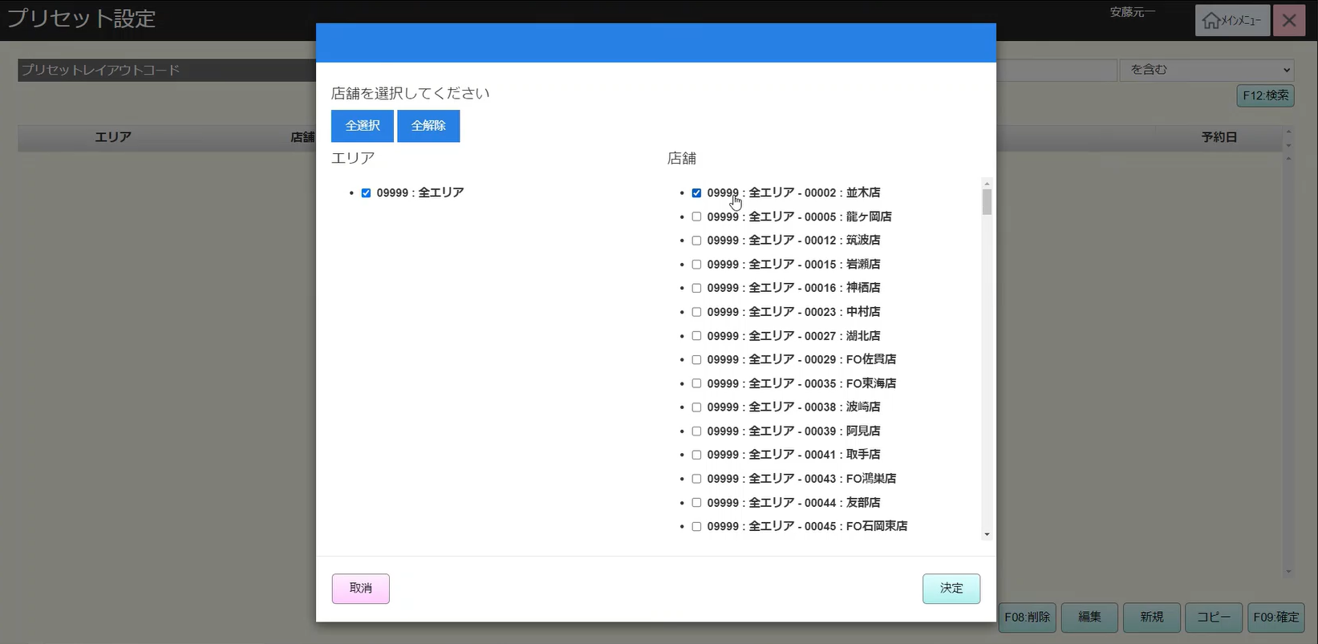
 |  |  |  |  |  |  |  |  |  |  |  |  |  | 9
 |  |  |  |  |  |  |  |  |  |  |  |  |  | 10
 | FC1501_タッチメニュー設定グループ機能 |  |  |  |  |  |  |  |  |  |  |  |  | 11
 |  |  |  |  |  |  |  |  |  |  |  |  |  | 12
 |  |  |  |  |  |  |  |  |  |  |  |  |  | 13
SC1501
店舗のPOSレジ一覧
 |  |  |  |  |  |  |  |  |  |  |  |  |  | 14
空き一覧
 |  |  |  |  |  |  |  |  |  |  |  |  |  | 15
 |  |  |  |  |  |  |  |  |  |  |  |  |  | 16
 |  |  |  |  |  |  |  |  |  |  |  |  |  | 17
 |  |  |  |  |  |  |  |  |  |  |  |  |  | 18
店舗情報をクリックすると共通機能を実行する。
各ユーザーのstoreIdに基づいて、各ストアに該当する店舗一覧を取得する。
storeId = 09999の場合、全ての店舗一覧を取得する。
 |  |  |  |  |  |  |  |  |  |  |  |  |  | 19
画面初期化
ストア情報（ヘッダー）
 |  |  |  |  |  |  |  |  |  |  |  |  |  | 20
 |  |  |  |  |  |  |  |  |  |  |  |  |  | 21
 |  |  |  |  |  |  |  |  |  |  |  |  |  | 22
 |  |  |  |  |  |  |  |  |  |  |  |  |  | 23
 |  |  |  |  |  |  |  |  |  |  |  |  |  | 24
 |  |  |  |  |  |  |  |  |  |  |  |  |  | 25
MD1501
ストア一覧モダール
エリア 、店舗一覧表示モーダル1つ、又は１つ以上の店舗を選択可能選択した店舗を保存する。SC1501_店舗のPOSレジ一覧画面に遷移すると、選択された店舗を表示する。SCX0101画面に戻ると、選択された店舗をクリアする。
 |  |  |  |  |  |  |  |  |  |  |  |  |  | 26
 |  |  |  |  |  |  |  |  |  |  |  |  |  | 27
 |  |  |  |  |  |  |  |  |  |  |  |  |  | 28
 |  |  |  |  |  |  |  |  |  |  |  |  |  | 29
 |  |  |  |  |  |  |  |  |  |  |  |  |  | 30
 |  |  |  |  |  |  |  |  |  |  |  |  |  | 31
決定
取消
全解除
全解除
・MD1501で選択された店舗番号を使用して、【決定】を押下すると、KN1501_プリセットレイアウト一覧取得機能を実行する。・【取消】を押下すると、メインメニュー画面に遷移する。
「全選択」ボタン：一覧の店舗を全て選択する。「全解除」ボタン：選択されている全アイテムにチェックを外す。
「取消」ボタン：モーダルを閉じる。
 |  |  |  |  |  |  |  |  |  |  |  |  |  | 32
 |  |  |  |  |  |  |  |  |  |  |  |  |  | 33
 |  |  |  |  |  |  |  |  |  |  |  |  |  | 34
 |  |  |  |  |  |  |  |  |  |  |  |  |  | 35
 |  |  |  |  |  |  |  |  |  |  |  |  |  | 36
 |  |  |  |  |  |  |  |  |  |  |  |  |  | 37
 |  |  |  |  |  |  |  |  |  |  |  |  |  | 38
KN1501
プリセットレイアウト一覧取得機能
AP1501
API get presets
 |  |  |  |  |  |  |  |  |  |  |  |  |  | 39
選択したエリア・店舗によりPOS種類一覧を取得する。
 |  |  |  |  |  |  |  |  |  |  |  |  |  | 40
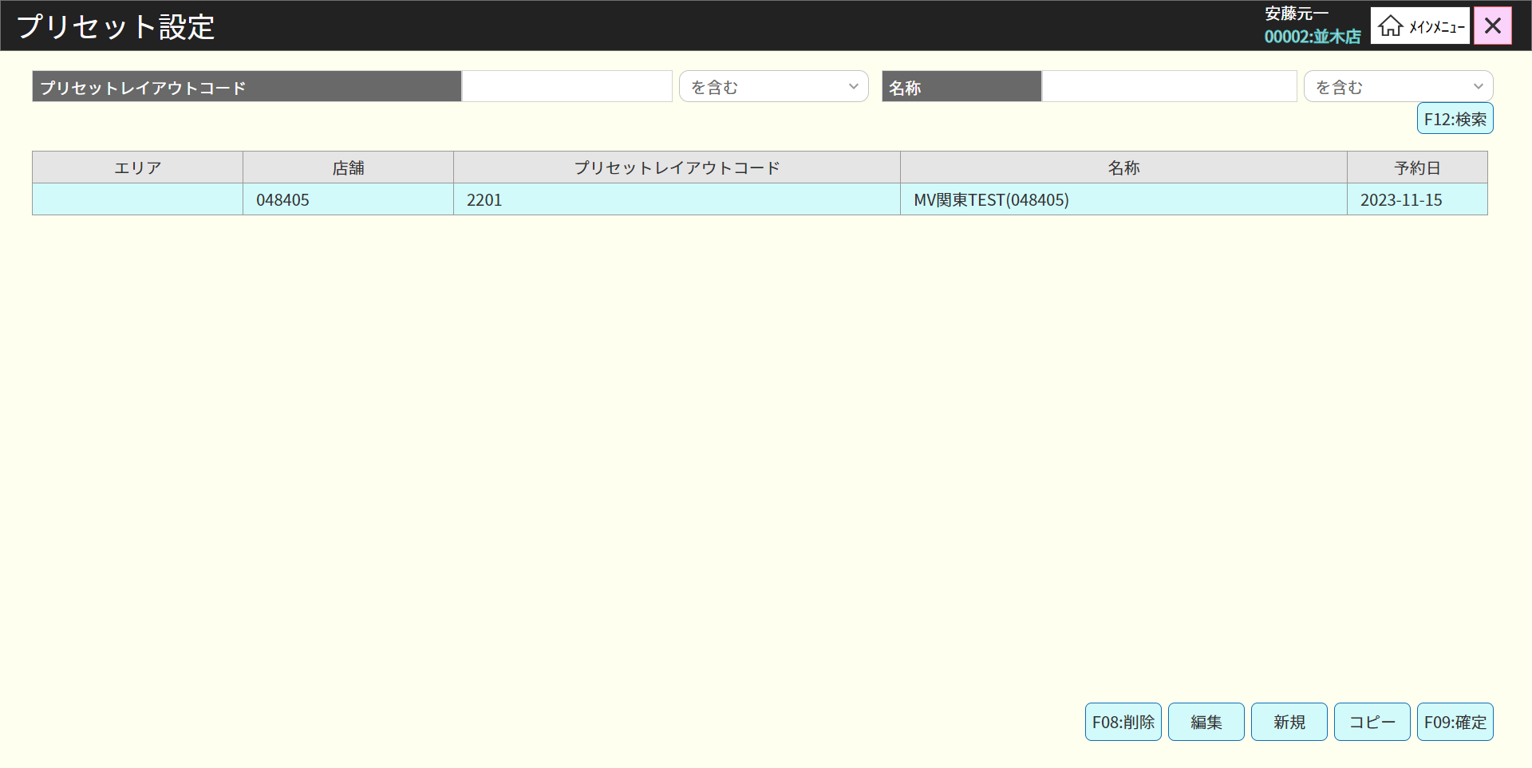
 |  |  |  |  |  |  |  |  |  |  |  |  |  | 41
 |  |  |  |  |  |  |  |  |  |  |  |  |  | 42
 |  |  |  |  |  |  |  |  |  |  |  |  |  | 43
15
・「検索」ボタンを押下すると、入力した情報、選択した店舗でレジ検索を行う SC1501画面でPOSレジ種類一覧を表示する。・ヘッダに、１つの店舗を選択した場合、店舗コード：店舗名を表示する。
複数の店舗を選択した場合、複数店舗選択中を表示する。
・「新規」ボタンを押下すると、一時的の店舗を新規作成する。
・「コピー」ボタンを押下すると、選択したアイテムを新規アイテムとしてコピーする。
・「削除」ボタンを押下すると、、選択したアイテムを一時的に削除する。（線書かれた）・「編集」ボタンを押下する、または、アイテムをダブルクリックすると : 選択されているアイテムを編集する。
・「確定」ボタンを押下すると、以前の変更（新規、削除、コピー）を保存する。
アイテムを選択しない場合、新規、削除、コピーなどを実行すると、エラーが発生した（メッセージ：明細行が選択されていません。）
・アイテムをコピーしたが、確定されていない場合、削除、コピー、新規などを選択すると、以下のエラーが出る。コピー作業中は、確定ボタンを押して作業を確定させ るまで新規追加もしくは削除をすることはできませ ん。
・新規のプリセットレイアウトが未確定の場合、編集、削除、コピーを選択すると、以下のエラーが出る。
新規・編集・削除中は、
確定ボタンを押すまでコピーはできません。
未確定のアイテムがサーバで赤いテキストで表示される
 |  |  |  |  |  |  |  |  |  |  |  |  |  | 44
 |  |  |  |  |  |  |  |  |  |  |  |  |  | 45
 |  |  |  |  |  |  |  |  |  |  |  |  |  | 46
 |  |  |  |  |  |  |  |  |  |  |  |  |  | 47
SC1501
プリセットレイアウト一覧画面
 |  |  |  |  |  |  |  |  |  |  |  |  |  | 48
 |  |  |  |  |  |  |  |  |  |  |  |  |  | 49
 |  |  |  |  |  |  |  |  |  |  |  |  |  | 50
 |  |  |  |  |  |  |  |  |  |  |  |  |  | 1
 |  |  |  |  |  |  |  |  |  |  |  |  |  | 2
 |  |  |  |  |  |  |  |  |  |  |  |  |  | 3
検索
編集
コピー
新規
F08：削除
F09：確定
 |  |  |  |  |  |  |  |  |  |  |  |  |  | 4
 |  |  |  |  |  |  |  |  |  |  |  |  |  | 5
 |  |  |  |  |  |  |  |  |  |  |  |  |  | 6
15.2
15.3
15.4
15.5
 |  |  |  |  |  |  |  |  |  |  |  |  |  | 7
 |  |  |  |  |  |  |  |  |  |  |  |  |  | 8
 |  |  |  |  |  |  |  |  |  |  |  |  |  | 9
 |  |  |  |  |  |  |  |  |  |  |  |  |  | 10
 |  |  |  |  |  |  |  |  |  |  |  |  |  | 11
KN1501
プリセットレイアウト一覧取得機能
AP1501
API get presets
 |  |  |  |  |  |  |  |  |  |  |  |  |  | 12
 |  |  |  |  |  |  |  |  |  |  |  |  |  | 13
 |  |  |  |  |  |  |  |  |  |  |  |  |  | 14
 |  |  |  |  |  |  |  |  |  |  |  |  |  | 15
 |  |  |  |  |  |  |  |  |  |  |  |  |  | 16
 |  |  |  |  |  |  |  |  |  |  |  |  |  | 17
 |  |  |  |  |  |  |  |  |  |  |  |  |  | 18
 |  |  |  |  |  |  |  |  |  |  |  |  |  | 19
 |  |  |  |  |  |  |  |  |  |  |  |  |  | 20
 |  |  |  |  |  |  |  |  |  |  |  |  |  | 21
入力した店舗によりPOS種類一覧を取得する。
 |  |  |  |  |  |  |  |  |  |  |  |  |  | 22
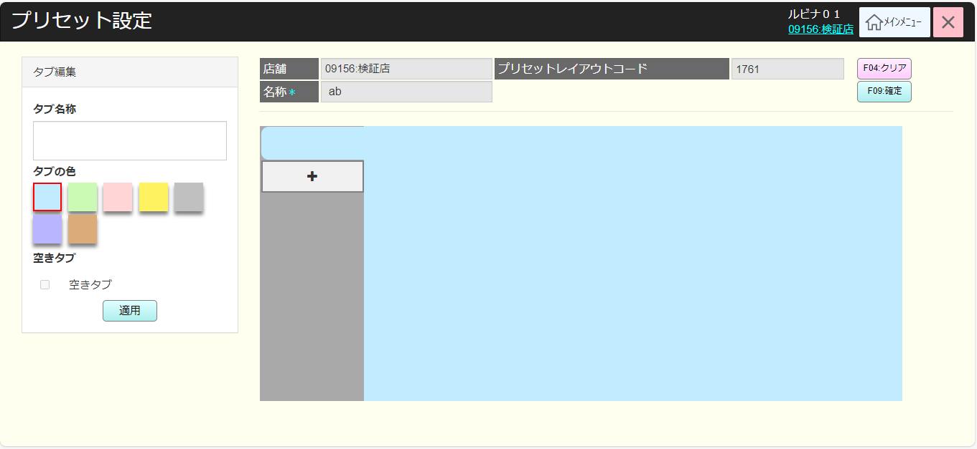
 |  |  |  |  |  |  |  |  |  |  |  |  |  | 23
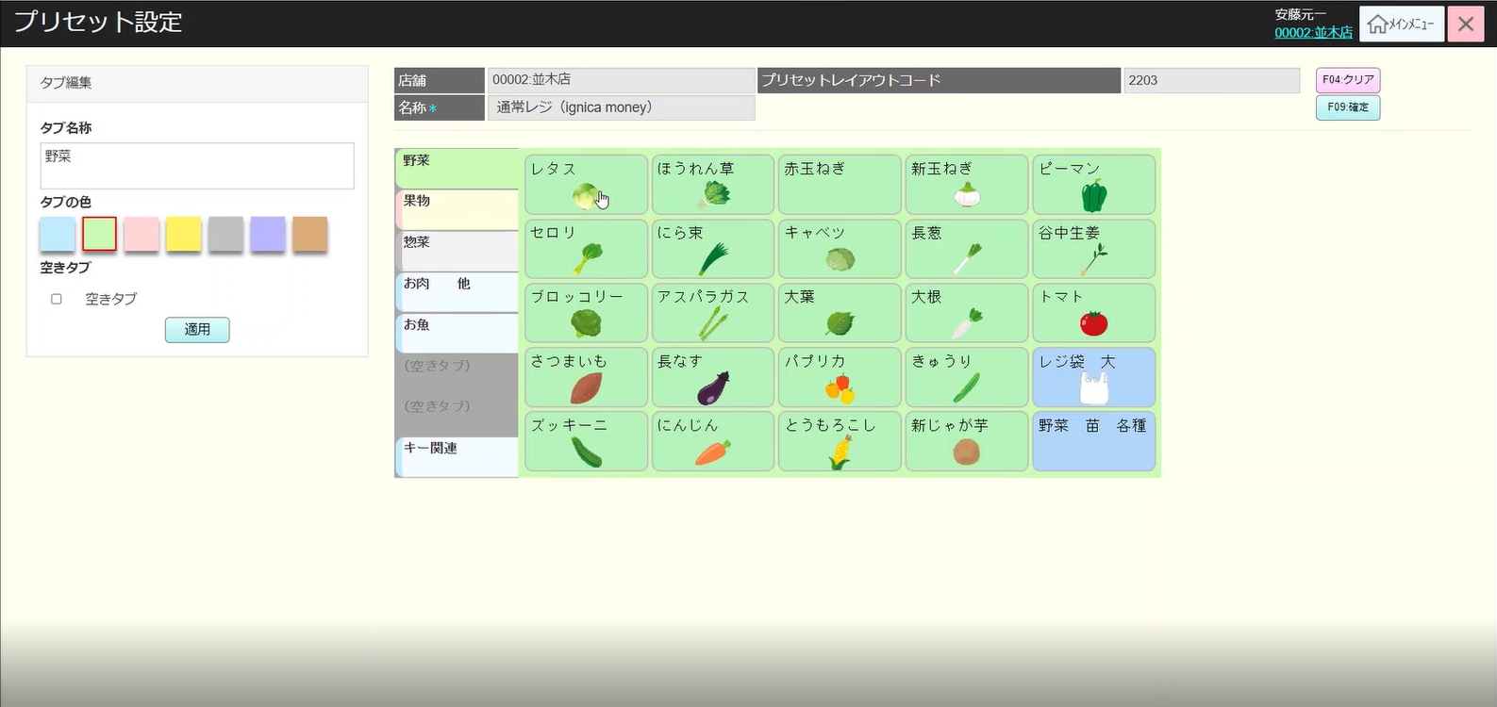
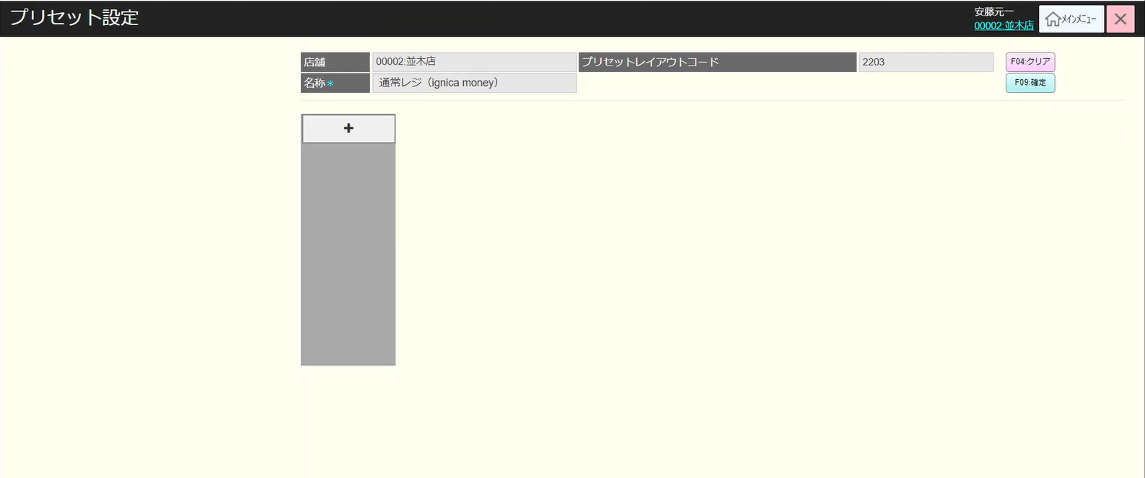
 |  |  |  |  |  |  |  |  |  |  |  |  |  | 24
 | FC1502_プリセットレイアウト編集機能（確定済み） |  |  |  |  |  |  |  |  |  |  |  |  | 25
 |  |  |  |  |  |  |  |  |  |  |  |  |  | 26
15.2
 |  |  |  |  |  |  |  |  |  |  |  |  |  | 27
 |  |  |  |  |  |  |  |  |  |  |  |  |  | 28
 |  |  |  |  |  |  |  |  |  |  |  |  |  | 29
確定済みのアイテム
削除未確定のアイテム
新規未確定のアイテム
コピー未確定のアイテム
 |  |  |  |  |  |  |  |  |  |  |  |  |  | 30
 |  |  |  |  |  |  |  |  |  |  |  |  |  | 31
 |  |  |  |  |  |  |  |  |  |  |  |  |  | 32
 |  |  |  |  |  |  |  |  |  |  |  |  |  | 33
15.6
メッセージ：明細行が選択されていません。
 |  |  |  |  |  |  |  |  |  |  |  |  |  | 34
MD_ERROR
 |  |  |  |  |  |  |  |  |  |  |  |  |  | 35
 |  |  |  |  |  |  |  |  |  |  |  |  |  | 36
 |  |  |  |  |  |  |  |  |  |  |  |  |  | 37
・AP1503を経由で「店舗POSレジ一覧画面」でフォーカスされたPOS種類別詳細情報を取得する。
画面に8つのタブがあり、画面初期化時、デフォルトとして一番目のタブが選択される。ラッグアンドドロップでタブ位置を移動できる。
[F09：確定]ボタンをクリックすると、変更保存を行う。
・商品ボタンをクリックすると、商品詳細を確認する。
・タブ（編集タブ）を選択すると、選択されたタブの情報がタブ編集に表示される（タブ名、色など）
「空きタブ」ボタンを押下すると、タブにある全商品をクリアし、タブ名が空きタブになり、タブ色になる。「F04：クリア」を押下すると、前の画面に遷移する。
・「適用」ボタンを押下すると、画面に変更（タブ色がグレー色に変更、空きタブに変更など）を適用する。
空きタブの場合、タブ名変更、ボタン追加は不可 チェックボックスの選択を解除すると、タブ名変更、ボタン追加は可能になる。
・プリセットレイアウト（編集）画面には、タブを何も選択しない場合、デフォルトのタブ（タブ名なし、背景色は緑を1つ表示する。
・【＋】ボタンを押下すると、デフォルトタブをトップ位置に表示する。 下のタブ名がない場合、「新規」テキストを表示する。
 |  |  |  |  |  |  |  |  |  |  |  |  |  | 38
 |  |  |  |  |  |  |  |  |  |  |  |  |  | 39
SC1502
プリセットレイアウト編集画面
AP1502
API get preset detail
 |  |  |  |  |  |  |  |  |  |  |  |  |  | 40
 |  |  |  |  |  |  |  |  |  |  |  |  |  | 41
 |  |  |  |  |  |  |  |  |  |  |  |  |  | 42
 |  |  |  |  |  |  |  |  |  |  |  |  |  | 43
 |  |  |  |  |  |  |  |  |  |  |  |  |  | 44
 |  |  |  |  |  |  |  |  |  |  |  |  |  | 45
 |  |  |  |  |  |  |  |  |  |  |  |  |  | 46
 |  |  |  |  |  |  |  |  |  |  |  |  |  | 47
 |  |  |  |  |  |  |  |  |  |  |  |  |  | 48
 |  |  |  |  |  |  |  |  |  |  |  |  |  | 49
F09：確定
商品ボタン選択
タブ選択
（編集タブ）
空きタブ
F04：クリア
適用
+
 |  |  |  |  |  |  |  |  |  |  |  |  |  | 50
 |  |  |  |  |  |  |  |  |  |  |  |  |  | 1
 |  |  |  |  |  |  |  |  |  |  |  |  |  | 2
 |  |  |  |  |  |  |  |  |  |  |  |  |  | 3
15.2.1
 |  |  |  |  |  |  |  |  |  |  |  |  |  | 4
 |  |  |  |  |  |  |  |  |  |  |  |  |  | 5
 |  |  |  |  |  |  |  |  |  |  |  |  |  | 6
 |  |  |  |  |  |  |  |  |  |  |  |  |  | 7
 |  |  |  |  |  |  |  |  |  |  |  |  |  | 8
 |  |  |  |  |  |  |  |  |  |  |  |  |  | 9
変更あり
変更なし
 |  |  |  |  |  |  |  |  |  |  |  |  |  | 10
 |  |  |  |  |  |  |  |  |  |  |  |  |  | 11
 |  |  |  |  |  |  |  |  |  |  |  |  |  | 12
MD_INFO
更新データなし
 |  |  |  |  |  |  |  |  |  |  |  |  |  | 13
 |  |  |  |  |  |  |  |  |  |  |  |  |  | 14
メッセージ：更新データがありません。
 |  |  |  |  |  |  |  |  |  |  |  |  |  | 15
 |  |  |  |  |  |  |  |  |  |  |  |  |  | 16
 |  |  |  |  |  |  |  |  |  |  |  |  |  | 17
 |  |  |  |  |  |  |  |  |  |  |  |  |  | 18
KN1502
プリセットレイアウトデータ保存機能
AP1503
プリセットレイアウト更新API
 |  |  |  |  |  |  |  |  |  |  |  |  |  | 19
 |  |  |  |  |  |  |  |  |  |  |  |  |  | 20
 |  |  |  |  |  |  |  |  |  |  |  |  |  | 21
 |  |  |  |  |  |  |  |  |  |  |  |  |  | 22
 |  |  |  |  |  |  |  |  |  |  |  |  |  | 23
 |  |  |  |  |  |  |  |  |  |  |  |  |  | 24
 |  |  |  |  |  |  |  |  |  |  |  |  |  | 25
 |  |  |  |  |  |  |  |  |  |  |  |  |  | 26
KN1501
プリセットレイアウト一覧取得機能
AP1501
API get presets
 |  |  |  |  |  |  |  |  |  |  |  |  |  | 27
 |  |  |  |  |  |  |  |  |  |  |  |  |  | 28
 |  |  |  |  |  |  |  |  |  |  |  |  |  | 29
 |  |  |  |  |  |  |  |  |  |  |  |  |  | 30
 |  |  |  |  |  |  |  |  |  |  |  |  |  | 31
 |  |  |  |  |  |  |  |  |  |  |  |  |  | 32
15
 |  |  |  |  |  |  |  |  |  |  |  |  |  | 33
 |  |  |  |  |  |  |  |  |  |  |  |  |  | 34
 |  | プリセットボタン編集機能 |  |  |  |  |  |  |  |  |  |  |  | 35
 |  |  |  |  |  |  |  |  |  |  |  |  |  | 36
 |  |  |  |  |  |  |  |  |  |  |  |  |  | 37
15.2.1
 |  |  |  |  |  |  |  |  |  |  |  |  |  | 38
 |  |  |  |  |  |  |  |  |  |  |  |  |  | 39
フォカスしているプリセット商品の詳細情報を表示する。
・「適用」ボタンを押下すると、一時的に変更を行う。（商品名変更、ボタン色変更、PLUコード変更、タブ情報変更など）
商品ボタンを押下すると、商品の詳細を見ることができる。
・「削除」ボタンを押下すると、一時的に削除を行う。
・「参照」ボタンを押下すると、既存している画像の選択でイメージを更新する。プリセットボタン無効化チェックボックスを押下すると プリセットボタンを無効にする。（ボタンをぼかす、タブの切り替えとチェック ボックス有効化を除く、 他ののボタンの操作を許可しない）
・「プリセットプリセットボタン無効化チェックボックス」にチェックを入れると、選択されたプリセットボタンが無効になる。その時、POS側でそのボタンが表示されなくなる。
 |  |  |  |  |  |  |  |  |  |  |  |  |  | 40
 |  |  |  |  |  |  |  |  |  |  |  |  |  | 41
SC1502
プリセットボタン編集画面
 |  |  |  |  |  |  |  |  |  |  |  |  |  | 42
 |  |  |  |  |  |  |  |  |  |  |  |  |  | 43
 |  |  |  |  |  |  |  |  |  |  |  |  |  | 44
 |  |  |  |  |  |  |  |  |  |  |  |  |  | 45
 |  |  |  |  |  |  |  |  |  |  |  |  |  | 46
 |  |  |  |  |  |  |  |  |  |  |  |  |  | 47
 |  |  |  |  |  |  |  |  |  |  |  |  |  | 48
 |  |  |  |  |  |  |  |  |  |  |  |  |  | 49
 |  |  |  |  |  |  |  |  |  |  |  |  |  | 50
タブ選択(編集ボタン)
 |  |  |  |  |  |  |  |  |  |  |  |  |  | 1
適用
商品ボタン
削除
参照
プリセットボタン無効化チェックボックス
商品ボタンを編集するために画面に4つのタブがあり、画面を初期化する時にデータがあるタブが表示される。
「商品」タブ：ボタンは商品で設定する（商品コード、PLUコード、商品単価、ボタン名、色、サイズ、商品イメージなど） 「部門」タブ：グループでボタンを設定する（商品部門 ‐ ID：名、単価、色、サイズ、画像など） 「品種」タブ：商品の種類でボタンを設定する（カテゴリー ‐ ID：名、単価、色、サイズ、画像など） 「機能」タブ：機能でボタンを設定する（機能グループ、名、単価、色、サイズ、画像など）
 |  |  |  |  |  |  |  |  |  |  |  |  |  | 2
 |  |  |  |  |  |  |  |  |  |  |  |  |  | 3
 |  |  |  |  |  |  |  |  |  |  |  |  |  | 4
15.2.1
15.2.2
15.2.3
 |  |  |  |  |  |  |  |  |  |  |  |  |  | 5
 |  |  |  |  |  |  |  |  |  |  |  |  |  | 6
 |  |  |  |  |  |  |  |  |  |  |  |  |  | 7
 |  |  |  |  |  |  |  |  |  |  |  |  |  | 8
 |  |  |  |  |  |  |  |  |  |  |  |  |  | 9
 |  |  |  |  |  |  |  |  |  |  |  |  |  | 10
 |  |  |  |  |  |  |  |  |  |  |  |  |  | 11
 |  |  |  |  |  |  |  |  |  |  |  |  |  | 12
 |  |  |  |  |  |  |  |  |  |  |  |  |  | 13
 |  | 商品ボタンイメージ変更機能 |  |  |  |  |  |  |  |  |  |  |  | 14
 |  |  |  |  |  |  |  |  |  |  |  |  |  | 15
15.2.2
 |  |  |  |  |  |  |  |  |  |  |  |  |  | 16
プリセット商品イメージ一覧取得を行う
 |  |  |  |  |  |  |  |  |  |  |  |  |  | 17
 |  |  |  |  |  |  |  |  |  |  |  |  |  | 18
KN1503
イメージ一覧取得機能
AP1504
get preset image
 |  |  |  |  |  |  |  |  |  |  |  |  |  | 19
 |  |  |  |  |  |  |  |  |  |  |  |  |  | 20
 |  |  |  |  |  |  |  |  |  |  |  |  |  | 21
 |  |  |  |  |  |  |  |  |  |  |  |  |  | 22
 |  |  |  |  |  |  |  |  |  |  |  |  |  | 23
 |  |  |  |  |  |  |  |  |  |  |  |  |  | 24
 |  |  |  |  |  |  |  |  |  |  |  |  |  | 25
MD1502 Preset images
プリセットイメージ一覧を表示する。
・「決定」ボタンを押下すると、モーダルを閉じ、選択したイメージに一時的に変更した。
・「取消」を押下すると、モーダルを閉じる
「選択」を押下すると、イメージを選択する。
 |  |  |  |  |  |  |  |  |  |  |  |  |  | 26
 |  |  |  |  |  |  |  |  |  |  |  |  |  | 27
 |  |  |  |  |  |  |  |  |  |  |  |  |  | 28
 |  |  |  |  |  |  |  |  |  |  |  |  |  | 29
 |  |  |  |  |  |  |  |  |  |  |  |  |  | 30
 |  |  |  |  |  |  |  |  |  |  |  |  |  | 31
 |  |  |  |  |  |  |  |  |  |  |  |  |  | 32
決定
取消
選択
 |  |  |  |  |  |  |  |  |  |  |  |  |  | 33
 |  |  |  |  |  |  |  |  |  |  |  |  |  | 34
 |  |  |  |  |  |  |  |  |  |  |  |  |  | 35
 |  |  |  |  |  |  |  |  |  |  |  |  |  | 36
 |  |  |  |  |  |  |  |  |  |  |  |  |  | 37
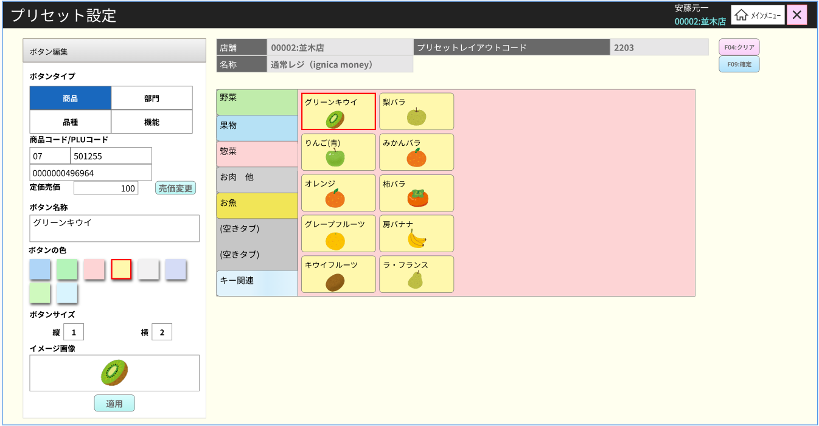
 |  |  |  |  |  |  |  |  |  |  |  |  |  | 38
 |  | プリセットボタン設定機能は商品（商品タブ） |  |  |  |  |  |  |  |  |  |  |  | 39
 |  |  |  |  |  |  |  |  |  |  |  |  |  | 40
15.2.3
商品種類コード、PLUコード、商品価格、ボタン名、色、サイズ、イメージなどは変更可能
 |  |  |  |  |  |  |  |  |  |  |  |  |  | 41
 |  |  |  |  |  |  |  |  |  |  |  |  |  | 42
 |  |  |  |  |  |  |  |  |  |  |  |  |  | 43
商品タブ
売価変更
 |  |  |  |  |  |  |  |  |  |  |  |  |  | 44
現在、ボタンを無効にする。この機能には仕様が確定されていない。
 |  |  |  |  |  |  |  |  |  |  |  |  |  | 45
 |  |  |  |  |  |  |  |  |  |  |  |  |  | 46
 |  |  |  |  |  |  |  |  |  |  |  |  |  | 47
KN1505商品提案機能
AP1506
preset/suggest
 |  |  |  |  |  |  |  |  |  |  |  |  |  | 48
商品タブを選択し、PLUコードまたは部門コードは入力不可。
商品コード
(JAN Code)を入力してから、「検索」ボタン押下またはフォーカスアウトすると、あいまい検索結果が出る。・部門コードは2文字・PLUコードは６文字
・JANコードは13文字
フォーカスが外れており、入力文字数がデフォルトの文字数未満の場合は、自動的に先頭に 0 が追加される。
 |  |  |  |  |  |  |  |  |  |  |  |  |  | 49
 |  |  |  |  |  |  |  |  |  |  |  |  |  | 50
 |  |  |  |  |  |  |  |  |  |  |  |  |  | 1
 |  |  |  |  |  |  |  |  |  |  |  |  |  | 2
 |  |  |  |  |  |  |  |  |  |  |  |  |  | 3
 |  |  |  |  |  |  |  |  |  |  |  |  |  | 4
 |  |  |  |  |  |  |  |  |  |  |  |  |  | 5
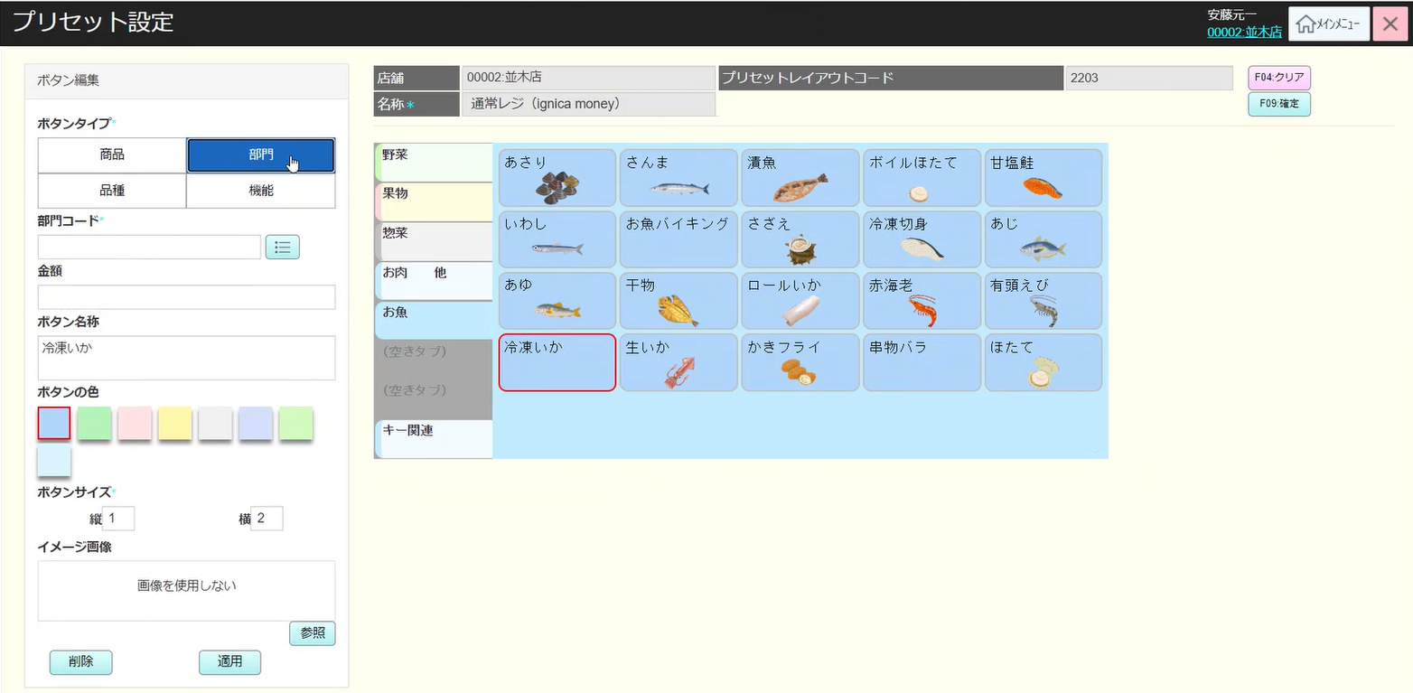
 |  |  |  |  |  |  |  |  |  |  |  |  |  | 6
 |  | プリセットボタン設定機能は品種（品種タブ） |  |  |  |  |  |  |  |  |  |  |  | 7
 |  |  |  |  |  |  |  |  |  |  |  |  |  | 8
15.2.3
商品分類(名称、金額、色、サイズ、イメージ)変更可能
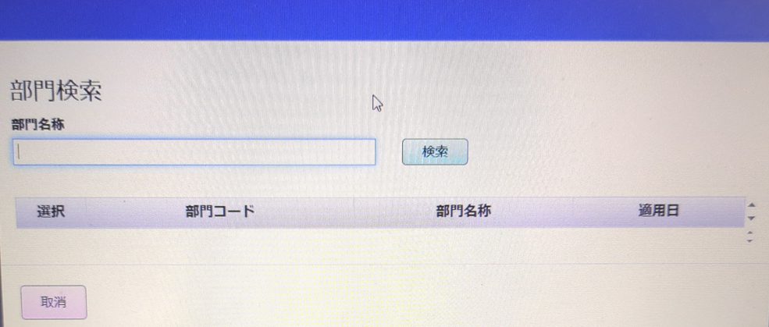
 |  |  |  |  |  |  |  |  |  |  |  |  |  | 9
 |  |  |  |  |  |  |  |  |  |  |  |  |  | 10
 |  |  |  |  |  |  |  |  |  |  |  |  |  | 11
最小 2 文字、最大15文字まで入力可能。１文字を入力する場合、先頭にに０を追加。「検索」ボタン押下またはフォーカスアウトすると、商品種類（売価、商品名称）を取得する。
商品種類がない場合、ボタン名称のところに以下のテキストを表示する。「データが見つかりません。」
 |  |  |  |  |  |  |  |  |  |  |  |  |  | 12
商品種類一覧アイコン
商品種類コード入力
 |  |  |  |  |  |  |  |  |  |  |  |  |  | 13
 |  |  |  |  |  |  |  |  |  |  |  |  |  | 14
 |  |  |  |  |  |  |  |  |  |  |  |  |  | 15
 |  |  |  |  |  |  |  |  |  |  |  |  |  | 16
 |  |  |  |  |  |  |  |  |  |  |  |  |  | 17
 |  |  |  |  |  |  |  |  |  |  |  |  |  | 18
 |  |  |  |  |  |  |  |  |  |  |  |  |  | 19
 |  |  |  |  |  |  |  |  |  |  |  |  |  | 20
商品品種一覧（商品種類コード、商品名称、予約日）を表示する。
商品名称で検索可能。
何も入力しない場合、全部検索する。
「検索」を押下すると、検索条件で商品種類一覧を取得する。
「取消」を押下すると、モーダルを閉じる
「選択」を押下すると、モーダルを閉じ、選択した商品のコード、名称を画面で表示する。
 |  |  |  |  |  |  |  |  |  |  |  |  |  | 21
MD1504
商品品種一覧モーダル
 |  |  |  |  |  |  |  |  |  |  |  |  |  | 22
 |  |  |  |  |  |  |  |  |  |  |  |  |  | 23
 |  |  |  |  |  |  |  |  |  |  |  |  |  | 24
 |  |  |  |  |  |  |  |  |  |  |  |  |  | 25
 |  |  |  |  |  |  |  |  |  |  |  |  |  | 26
 |  |  |  |  |  |  |  |  |  |  |  |  |  | 27
 |  |  |  |  |  |  |  |  |  |  |  |  |  | 28
検索
取消
選択
 |  |  |  |  |  |  |  |  |  |  |  |  |  | 29
 |  |  |  |  |  |  |  |  |  |  |  |  |  | 30
 |  |  |  |  |  |  |  |  |  |  |  |  |  | 31
商品分類一覧を取得し、MD1503で表示する。
部門一覧に最大100アイテム。100以上の場合、「検索結果が１００件を超えたため、最初の１００件を表示しています。」を表示する。
 |  |  |  |  |  |  |  |  |  |  |  |  |  | 32
KN1506
商品品種一覧
取得機能
AP1507
分類取得
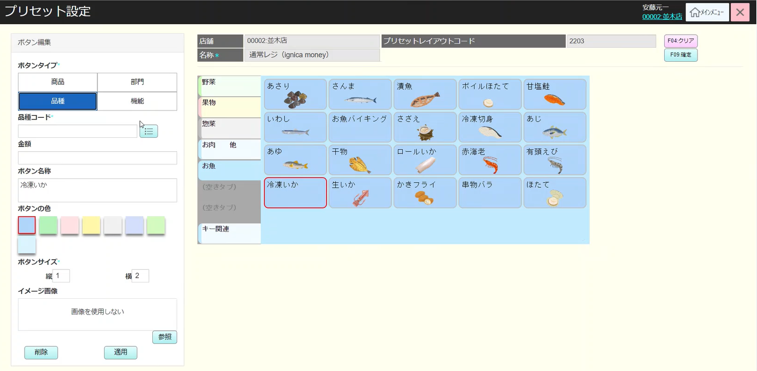
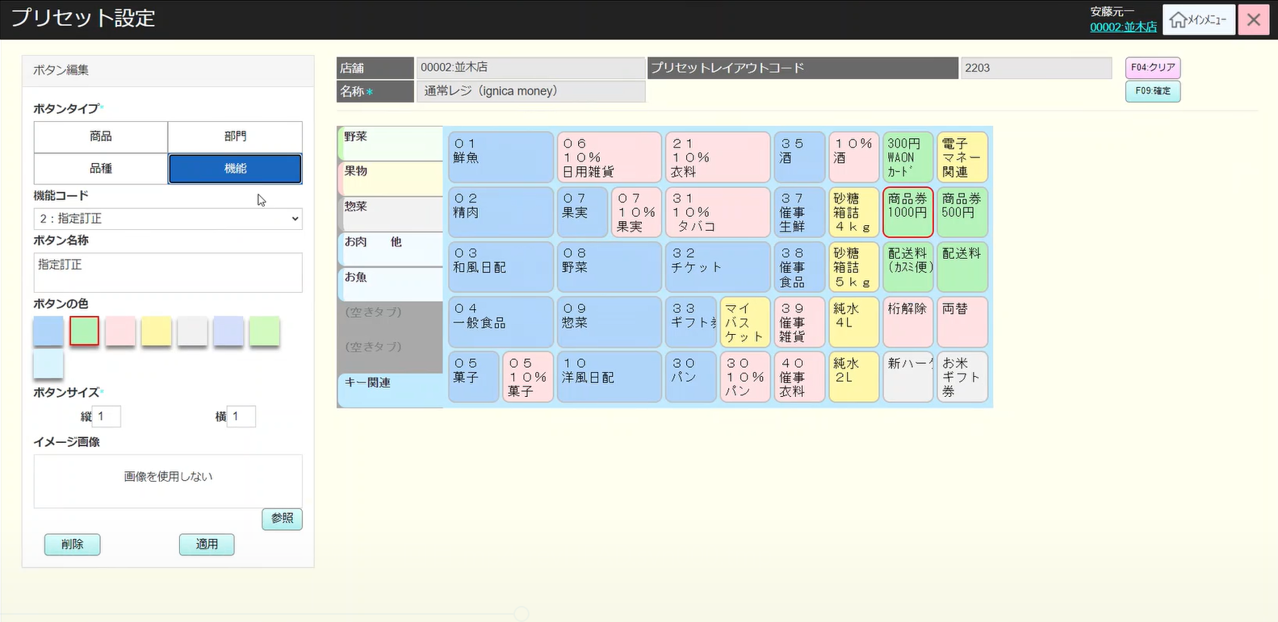
 |  |  |  |  |  |  |  |  |  |  |  |  |  | 33
 |  |  |  |  |  |  |  |  |  |  |  |  |  | 34
 |  |  |  |  |  |  |  |  |  |  |  |  |  | 35
 |  |  |  |  |  |  |  |  |  |  |  |  |  | 36
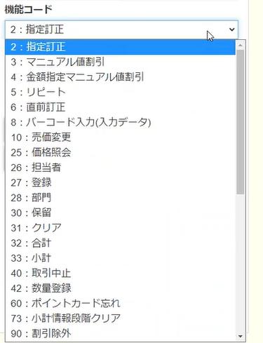
 |  |  |  |  |  |  |  |  |  |  |  |  |  | 37
5/7のカスミ様様のご回答より削除
 |  |  |  |  |  |  |  |  |  |  |  |  |  | 38
 |  | プリセットボタン設定機能は部門（部門タブ） |  |  |  |  |  |  |  |  |  |  |  | 39
15.2.3
部門コード（id: 商品名称、売価、色、サイズ、イメージ）は変更可能
商品部門コードを入力する場合、「検索」ボタン押下またはフォーカスアウトすると、商品品種（売価、商品名称）を取得する。
商品部門コードが存在しない場合、ボタン名称のところに以下のテキストを表示する。「データが見つかりません」
 |  |  |  |  |  |  |  |  |  |  |  |  |  | 40
 |  |  |  |  |  |  |  |  |  |  |  |  |  | 41
 |  |  |  |  |  |  |  |  |  |  |  |  |  | 42
 |  |  |  |  |  |  |  |  |  |  |  |  |  | 43
商品グループ一覧アイコン
商品グループコードの入力
 |  |  |  |  |  |  |  |  |  |  |  |  |  | 44
 |  |  |  |  |  |  |  |  |  |  |  |  |  | 45
商品部門一覧（商品種類コード、商品名称、予約日）を表示する。
商品部門で検索可能。
何も入力しない場合、全部検索する。
「検索」を押下すると、検索条件で商品部門一覧を取得する。
「取消」を押下すると、モーダルを閉じる
「選択」を押下すると、モーダルを閉じ、選択した商品部門のコード、名称を画面で表示する。
 |  |  |  |  |  |  |  |  |  |  |  |  |  | 46
MD1505
商品部門一覧モーダル
 |  |  |  |  |  |  |  |  |  |  |  |  |  | 47
 |  |  |  |  |  |  |  |  |  |  |  |  |  | 48
 |  |  |  |  |  |  |  |  |  |  |  |  |  | 49
 |  |  |  |  |  |  |  |  |  |  |  |  |  | 50
 |  |  |  |  |  |  |  |  |  |  |  |  |  | 1
 |  |  |  |  |  |  |  |  |  |  |  |  |  | 2
 |  |  |  |  |  |  |  |  |  |  |  |  |  | 3
検索
取消
選択
 |  |  |  |  |  |  |  |  |  |  |  |  |  | 4
 |  |  |  |  |  |  |  |  |  |  |  |  |  | 5
 |  |  |  |  |  |  |  |  |  |  |  |  |  | 6
商品部門一覧を取得し、MD1504で表示する。
部門一覧に最大100アイテム。100以上の場合、「検索結果が１００件を超えたため、最初の１００件を表示しています。」を表示する。
 |  |  |  |  |  |  |  |  |  |  |  |  |  | 7
KN1507
商品部門一覧取得
AP1508
商品部門取得
 |  |  |  |  |  |  |  |  |  |  |  |  |  | 8
 |  |  |  |  |  |  |  |  |  |  |  |  |  | 9
 |  |  |  |  |  |  |  |  |  |  |  |  |  | 10
 |  |  |  |  |  |  |  |  |  |  |  |  |  | 11
 |  |  |  |  |  |  |  |  |  |  |  |  |  | 12
 |  |  |  |  |  |  |  |  |  |  |  |  |  | 13
 |  |  |  |  |  |  |  |  |  |  |  |  |  | 14
 |  |  |  |  |  |  |  |  |  |  |  |  |  | 15
 |  |  |  |  |  |  |  |  |  |  |  |  |  | 16
 |  | プリセットボタン設定機能は機能（機能タブ） |  |  |  |  |  |  |  |  |  |  |  | 17
 |  |  |  |  |  |  |  |  |  |  |  |  |  | 18
SC1503
プリセットボタン編集画面
各機能はレイアウトが異なるか？ 要確認
 |  |  |  |  |  |  |  |  |  |  |  |  |  | 19
 |  |  |  |  |  |  |  |  |  |  |  |  |  | 20
 |  |  |  |  |  |  |  |  |  |  |  |  |  | 21
 |  |  |  |  |  |  |  |  |  |  |  |  |  | 22
 |  |  |  |  |  |  |  |  |  |  |  |  |  | 23
 |  |  |  |  |  |  |  |  |  |  |  |  |  | 24
商品部門一覧を取得し、MD1504で表示する。部門一覧に最大100アイテム。100以上の場合、「検索結果が１００件を超えたため、最初の１００件を表示しています。」を表示する。
 |  |  |  |  |  |  |  |  |  |  |  |  |  | 25
 |  |  |  |  |  |  |  |  |  |  |  |  |  | 26
KN1508
商品部門一覧取得
AP1509
商品一覧取得
 |  |  |  |  |  |  |  |  |  |  |  |  |  | 27
 |  |  |  |  |  |  |  |  |  |  |  |  |  | 28
 |  |  |  |  |  |  |  |  |  |  |  |  |  | 29
 |  |  |  |  |  |  |  |  |  |  |  |  |  | 30
 |  |  |  |  |  |  |  |  |  |  |  |  |  | 31
 |  |  |  |  |  |  |  |  |  |  |  |  |  | 32
 |  |  |  |  |  |  |  |  |  |  |  |  |  | 33
 |  |  |  |  |  |  |  |  |  |  |  |  |  | 34
 |  |  |  |  |  |  |  |  |  |  |  |  |  | 35
 | FC1504_プリセットレイアウトコピー機能 |  |  |  |  |  |  |  |  |  |  |  |  | 36
 |  |  |  |  |  |  |  |  |  |  |  |  |  | 37
15.3
プリセットレイアウトコピーモーダル（予約日、プリセットレイアウトコード（数字のみ入力可能、最小4文字、最大15文字）、名称、プリセットレイアウを適用しているエリア・店舗は必須）
デフォルトデータはコピーされたアイテム情報である。・「確定」を押下すると、予約日、プリセットレイアウトコード、名称、プリセットレイアウを適用しているエリア店舗の順番に必須入力を確認する
・予約日、プリセットレイアウトコード、名称、プリセットレイアウを適用しているエリア店舗を十分に入力した場合、プリセットレイアウトをコピーする。
情報を不足で入力した場合、以下のエラーモーダルを出る。
‣ 適用日を入力してください。
‣予約日は今日以前の日付を入力した場合、「本日以降を入力してください。」
‣ 「プリセットレイアウトコードを入力してください。
‣ 店舗を選択してください。
・「全選択」を押下すると、選択したプリセットレイアウトコードがコピーされているすべての店舗を選択する。
・全解除を押下すると、チェックを外す。 選択した店舗に該当するエリアを自動選択する。
 |  |  |  |  |  |  |  |  |  |  |  |  |  | 38
 |  |  |  |  |  |  |  |  |  |  |  |  |  | 39
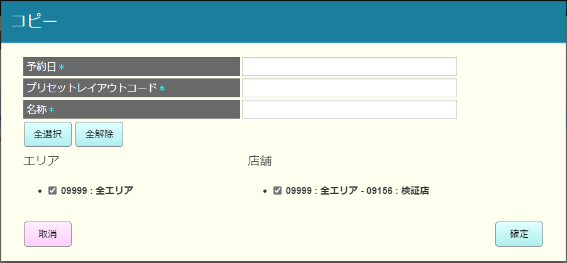
 |  |  |  |  |  |  |  |  |  |  |  |  |  | 40
MD1506
プリセットレイアウトコピーモーダル
 |  |  |  |  |  |  |  |  |  |  |  |  |  | 41
 |  |  |  |  |  |  |  |  |  |  |  |  |  | 42
 |  |  |  |  |  |  |  |  |  |  |  |  |  | 43
 |  |  |  |  |  |  |  |  |  |  |  |  |  | 44
 |  |  |  |  |  |  |  |  |  |  |  |  |  | 45
 |  |  |  |  |  |  |  |  |  |  |  |  |  | 46
確定
取消
全選択
全解除
 |  |  |  |  |  |  |  |  |  |  |  |  |  | 47
 |  |  |  |  |  |  |  |  |  |  |  |  |  | 48
 |  |  |  |  |  |  |  |  |  |  |  |  |  | 49
 |  |  |  |  |  |  |  |  |  |  |  |  |  | 50
 |  |  |  |  |  |  |  |  |  |  |  |  |  | 1
 |  |  |  |  |  |  |  |  |  |  |  |  |  | 2
KN1509
プリセットレイアウト一時新規
 |  |  |  |  |  |  |  |  |  |  |  |  |  | 3
 |  |  |  |  |  |  |  |  |  |  |  |  |  | 4
 |  |  |  |  |  |  |  |  |  |  |  |  |  | 5
その前にコピーしたデータでプリセットレイアウトを一時作成する。
 |  |  |  |  |  |  |  |  |  |  |  |  |  | 6
 |  |  |  |  |  |  |  |  |  |  |  |  |  | 7
 |  |  |  |  |  |  |  |  |  |  |  |  |  | 8
15
 |  |  |  |  | F09：確定 |  |  |  |  |  |  |  |  | 9
 |  |  |  |  |  |  |  |  |  |  |  |  |  | 10
新しく作成されたレコードが赤いテキストとして表示される。
 |  |  |  |  |  |  |  |  |  |  |  |  |  | 11
F09：確定
 |  |  |  |  | F09：確定 |  |  |  |  |  |  |  |  | 12
 |  |  |  |  |  |  |  |  |  |  |  |  |  | 13
 |  |  |  |  |  |  |  |  |  |  |  |  |  | 14
 |  |  |  |  |  |  |  |  |  |  |  |  |  | 15
 |  |  |  |  |  |  |  |  |  |  |  |  |  | 16
 |  |  |  |  |  |  |  |  |  |  |  |  |  | 17
 |  |  |  |  |  |  |  |  |  |  |  |  |  | 18
 |  |  |  |  |  |  |  |  |  |  |  |  |  | 19
 |  |  |  |  |  |  |  |  |  |  |  |  |  | 20
変更あり
変更なし
 |  |  |  |  |  |  |  |  |  |  |  |  |  | 21
 |  |  |  |  |  |  |  |  |  |  |  |  |  | 22
 |  |  |  |  |  |  |  |  |  |  |  |  |  | 23
MD_INFO
更新データなし
 |  |  |  |  |  |  |  |  |  |  |  |  |  | 24
 |  |  |  |  |  |  |  |  |  |  |  |  |  | 25
メッセージ：更新データがありません。
 |  |  |  |  |  |  |  |  |  |  |  |  |  | 26
 |  |  |  |  |  |  |  |  |  |  |  |  |  | 27
 |  |  |  |  |  |  |  |  |  |  |  |  |  | 28
コピーしたアイテムが一覧（予約日、プリセットレイアウトコード、名称、エリア、店舗）に存在したかを確認する。
・存在した場合、書き込み確定モーダルを表示する
・書き込みの場合、モーダルを閉じて、書き込む
・取消の場合、モーダルを閉じる
・存在していない場合、プリセットコピーを行う
 |  |  |  |  |  |  |  |  |  |  |  |  |  | 29
 |  |  |  |  |  |  |  |  |  |  |  |  |  | 30
不在
存在
 |  |  |  |  |  |  |  |  |  |  |  |  |  | 31
 |  |  |  |  |  |  |  |  |  |  |  |  |  | 32
 |  |  |  |  |  |  |  |  |  |  |  |  |  | 33
 |  |  |  |  |  |  |  |  |  |  |  |  |  | 34
MD1507 書き込み確認モーダル
 |  |  |  |  |  |  |  |  |  |  |  |  |  | 35
 |  |  |  |  |  |  |  |  |  |  |  |  |  | 36
 |  |  |  |  |  |  |  |  |  |  |  |  |  | 37
 |  |  |  |  |  |  |  |  |  |  |  |  |  | 38
取消
書き込む
 |  |  |  |  |  |  |  |  |  |  |  |  |  | 39
 |  |  |  |  |  |  |  |  |  |  |  |  |  | 40
 |  |  |  |  |  |  |  |  |  |  |  |  |  | 41
KN1510 プリセットレイアウトコピー機能
AP1510
プリセットレイアウト新規・コピーAPI
 |  |  |  |  |  |  |  |  |  |  |  |  |  | 42
 |  |  |  |  |  |  |  |  |  |  |  |  |  | 43
 |  |  |  |  |  |  |  |  |  |  |  |  |  | 44
 |  |  |  |  |  |  |  |  |  |  |  |  |  | 45
 |  |  |  |  |  |  |  |  |  |  |  |  |  | 46
 |  |  |  |  |  |  |  |  |  |  |  |  |  | 47
 |  |  |  |  |  |  |  |  |  |  |  |  |  | 48
KN1501
プリセットレイアウト一覧取得機能
AP1501
API get presets
 |  |  |  |  |  |  |  |  |  |  |  |  |  | 49
 |  |  |  |  |  |  |  |  |  |  |  |  |  | 50
選択したエリア・店舗によりPOS種類一覧を取得する。
 |  |  |  |  |  |  |  |  |  |  |  |  |  | 1
 |  |  |  |  |  |  |  |  |  |  |  |  |  | 2
 |  |  |  |  |  |  |  |  |  |  |  |  |  | 3
 |  |  |  |  |  |  |  |  |  |  |  |  |  | 4
15
 |  |  |  |  |  |  |  |  |  |  |  |  |  | 5
 |  |  |  |  |  |  |  |  |  |  |  |  |  | 6
 | FC1504_プリセットレイアウト新規作成機能 |  |  |  |  |  |  |  |  |  |  |  |  | 7
 |  |  |  |  |  |  |  |  |  |  |  |  |  | 8
15.4
プリセットレイアウト新規モーダル ５つの情報入力は必須：・エリア：ユーザーがタッチメニュー機能を実行しているエリア一覧・店舗：ユーザーがタッチメニュー機能を実行している一覧選択された店舗に該当するエリアが自動選択される。・予約日：デフォルトは今日、今日以降選択可能・プリセットレイアウトコード：4桁数字のみ入力可能、
プリセットレイアウト名
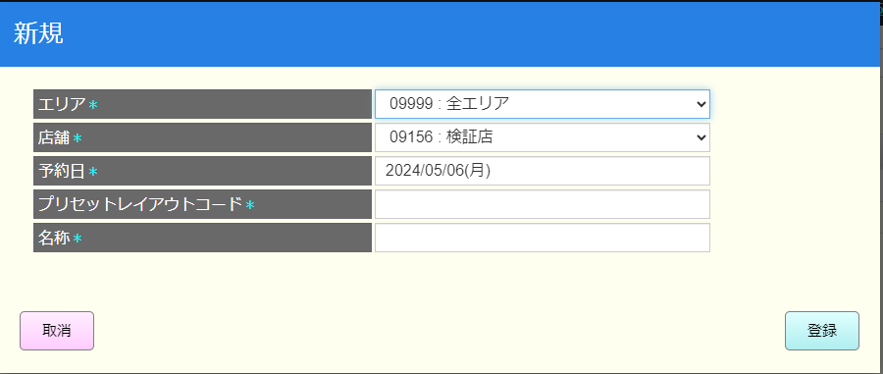
 |  |  |  |  |  |  |  |  |  |  |  |  |  | 9
 |  |  |  |  |  |  |  |  |  |  |  |  |  | 10
 |  |  |  |  |  |  |  |  |  |  |  |  |  | 11
プリセットレイアウト新規モーダル
 |  |  |  |  |  |  |  |  |  |  |  |  |  | 12
 |  |  |  |  |  |  |  |  |  |  |  |  |  | 13
 |  |  |  |  |  |  |  |  |  |  |  |  |  | 14
 |  |  |  |  |  |  |  |  |  |  |  |  |  | 15
 |  |  |  |  |  |  |  |  |  |  |  |  |  | 16
 |  |  |  |  |  |  |  |  |  |  |  |  |  | 17
登録
取消
モーダルを閉じる。
【確定】ボタンを押下すると、プリセットレイアウトコード４桁のバリデーションチェックを行う。その後、プリセットレイアウト一時的に新規作成する。
 |  |  |  |  |  |  |  |  |  |  |  |  |  | 18
 |  |  |  |  |  |  |  |  |  |  |  |  |  | 19
 |  |  |  |  |  |  |  |  |  |  |  |  |  | 20
 |  |  |  |  |  |  |  |  |  |  |  |  |  | 21
不在
存在
 |  |  |  |  |  |  |  |  |  |  |  |  |  | 22
新規アイテムが一覧（予約日、プリセットレイアウトコード、名称、エリア、店舗）に存在したかを確認する。
存在し場合、以下のエラーモーダルを表示する。重複するデータが存在するため登録できません。
・存在していない場合、プリセット新規作成を実行する。
 |  |  |  |  |  |  |  |  |  |  |  |  |  | 23
 |  |  |  |  |  |  |  |  |  |  |  |  |  | 24
 |  |  |  |  |  |  |  |  |  |  |  |  |  | 25
MD_ERROR
レコードが既に存在した
 |  |  |  |  |  |  |  |  |  |  |  |  |  | 26
 |  |  |  |  |  |  |  |  |  |  |  |  |  | 27
 |  |  |  |  |  |  |  |  |  |  |  |  |  | 28
 |  |  |  |  |  |  |  |  |  |  |  |  |  | 29
OK
 |  |  |  |  |  |  |  |  |  |  |  |  |  | 30
 |  |  |  |  |  |  |  |  |  |  |  |  |  | 31
 |  |  |  |  |  |  |  |  |  |  |  |  |  | 32
 |  |  |  |  |  |  |  |  |  |  |  |  |  | 33
その前にコピーしたデータでプリセットレイアウトを一時作成する。
 |  |  |  |  |  |  |  |  |  |  |  |  |  | 34
KN1511
プリセットレイアウト一時新規機能
 |  |  |  |  |  |  |  |  |  |  |  |  |  | 35
 |  |  |  |  |  |  |  |  |  |  |  |  |  | 36
 |  |  |  |  |  |  |  |  |  |  |  |  |  | 37
 |  |  |  |  |  |  |  |  |  |  |  |  |  | 38
 |  |  |  |  |  |  |  |  |  |  |  |  |  | 39
新しく作成されたレコードが赤いテキストとして表示される。
 |  |  |  |  |  |  |  |  |  |  |  |  |  | 40
15
 |  |  |  |  |  |  |  |  |  |  |  |  |  | 41
 |  |  |  |  |  |  |  |  |  |  |  |  |  | 42
 |  |  |  |  |  |  |  |  |  |  |  |  |  | 43
F09：確定
 |  |  |  |  |  |  |  |  |  |  |  |  |  | 44
 |  |  |  |  |  |  |  |  |  |  |  |  |  | 45
 |  |  |  |  |  |  |  |  |  |  |  |  |  | 46
変更あり
変更なし
メッセージ：更新データがありません。
 |  |  |  |  |  |  |  |  |  |  |  |  |  | 47
 |  |  |  |  |  |  |  |  |  |  |  |  |  | 48
 |  |  |  |  |  |  |  |  |  |  |  |  |  | 49
MD_INFO
更新データなし
 |  |  |  |  |  |  |  |  |  |  |  |  |  | 50
 |  |  |  |  |  |  |  |  |  |  |  |  |  | 1
 |  |  |  |  |  |  |  |  |  |  |  |  |  | 2
 |  |  |  |  |  |  |  |  |  |  |  |  |  | 3
 |  |  |  |  |  |  |  |  |  |  |  |  |  | 4
KN1511
プリセットレイアウト一時新規機能
AP1510
プリセットレイアウト新規・コピーAPI
 |  |  |  |  |  |  |  |  |  |  |  |  |  | 5
 |  |  |  |  |  |  |  |  |  |  |  |  |  | 6
 |  |  |  |  |  |  |  |  |  |  |  |  |  | 7
 |  |  |  |  |  |  |  |  |  |  |  |  |  | 8
 |  |  |  |  |  |  |  |  |  |  |  |  |  | 9
 |  |  |  |  |  |  |  |  |  |  |  |  |  | 10
KN1501
プリセットレイアウト一覧取得機能
AP1501
API get presets
 |  |  |  |  |  |  |  |  |  |  |  |  |  | 11
 |  |  |  |  |  |  |  |  |  |  |  |  |  | 12
選択した店舗によりPOS種類一覧を取得する。
 |  |  |  |  |  |  |  |  |  |  |  |  |  | 13
 |  |  |  |  |  |  |  |  |  |  |  |  |  | 14
 |  |  |  |  |  |  |  |  |  |  |  |  |  | 15
 |  |  |  |  |  |  |  |  |  |  |  |  |  | 16
15
 |  |  |  |  |  |  |  |  |  |  |  |  |  | 17
 |  |  |  |  |  |  |  |  |  |  |  |  |  | 18
 | FC1505_プリセットレイアウトコード削除機能 |  |  |  |  |  |  |  |  |  |  |  |  | 19
 |  |  |  |  |  |  |  |  |  |  |  |  |  | 20
選択されたアイテムを一時削除する。アイテムを選択しなく、「クリア」を押下すると、エラーが出る。
 |  |  |  |  |  |  |  |  |  |  |  |  |  | 21
15.5
 |  |  |  |  |  |  |  |  |  |  |  |  |  | 22
 |  |  |  |  |  |  |  |  |  |  |  |  |  | 23
 |  |  |  |  |  |  |  |  |  |  |  |  |  | 24
F09：確定
 |  |  |  |  | F09：確定 |  |  |  |  |  |  |  |  | 25
 |  |  |  |  |  |  |  |  |  |  |  |  |  | 26
 |  |  |  |  |  |  |  |  |  |  |  |  |  | 27
 |  |  |  |  |  |  |  |  |  |  |  |  |  | 28
KN1502
プリセットレイアウトデータ保存機能
AP1503
プリセットレイアウト更新API
 |  |  |  |  |  |  |  |  |  |  |  |  |  | 29
 |  |  |  |  |  |  |  |  |  |  |  |  |  | 30
 |  |  |  |  |  |  |  |  |  |  |  |  |  | 31
 |  |  |  |  |  |  |  |  |  |  |  |  |  | 32
 |  |  |  |  |  |  |  |  |  |  |  |  |  | 33
 |  |  |  |  |  |  |  |  |  |  |  |  |  | 34
KN1501
プリセットレイアウト一覧取得機能
AP1501
API get presets
 |  |  |  |  |  |  |  |  |  |  |  |  |  | 35
 |  |  |  |  |  |  |  |  |  |  |  |  |  | 36
選択したエリア・店舗によりPOS種類一覧を取得する。
 |  |  |  |  |  |  |  |  |  |  |  |  |  | 37
 |  |  |  |  |  |  |  |  |  |  |  |  |  | 38
 |  |  |  |  |  |  |  |  |  |  |  |  |  | 39
 |  |  |  |  |  |  |  |  |  |  |  |  |  | 40
15
 |  |  |  |  |  |  |  |  |  |  |  |  |  | 41
 |  |  |  |  |  |  |  |  |  |  |  |  |  | 42
 | FC1506_プリセットレイアウト編集機能（未確定） |  |  |  |  |  |  |  |  |  |  |  |  | 43
 |  |  |  |  |  |  |  |  |  |  |  |  |  | 44
 |  |  |  |  |  |  |  |  |  |  |  |  |  | 45
15.6
 |  |  |  |  |  |  |  |  |  |  |  |  |  | 46
 |  |  |  |  |  |  |  |  |  |  |  |  |  | 47
 |  |  |  |  |  |  |  |  |  |  |  |  |  | 48
MD1506
プリセットレイアウト新規モーダル（編集）
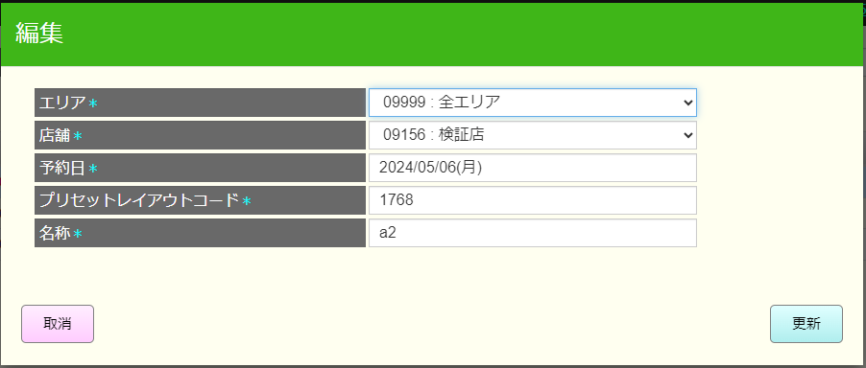
 |  |  |  |  |  |  |  |  |  |  |  |  |  | 49
 |  |  |  |  |  |  |  |  |  |  |  |  |  | 50
 |  |  |  |  |  |  |  |  |  |  |  |  |  | 1
 |  |  |  |  |  |  |  |  |  |  |  |  |  | 2
 |  |  |  |  |  |  |  |  |  |  |  |  |  | 3
 |  |  |  |  |  |  |  |  |  |  |  |  |  | 4
更新
取消
モーダルを閉じる。
【確定】ボタンを押下すると、プリセットレイアウトコード４桁のバリデーションチェックを行う。その後、プリセットレイアウト一時的に新規作成する。
 |  |  |  |  |  |  |  |  |  |  |  |  |  | 5
 |  |  |  |  |  |  |  |  |  |  |  |  |  | 6
 |  |  |  |  |  |  |  |  |  |  |  |  |  | 7
 |  |  |  |  |  |  |  |  |  |  |  |  |  | 8
不在
存在
 |  |  |  |  |  |  |  |  |  |  |  |  |  | 9
新規アイテムが一覧（予約日、プリセットレイアウトコード、名称、エリア、店舗）に存在したかを確認する。
存在し場合、以下のエラーモーダルを表示する。重複するデータが存在するため登録できません。
・存在していない場合、プリセット新規作成を実行する。
 |  |  |  |  |  |  |  |  |  |  |  |  |  | 10
 |  |  |  |  |  |  |  |  |  |  |  |  |  | 11
 |  |  |  |  |  |  |  |  |  |  |  |  |  | 12
MD_ERROR
レコードが既に存在した
 |  |  |  |  |  |  |  |  |  |  |  |  |  | 13
 |  |  |  |  |  |  |  |  |  |  |  |  |  | 14
 |  |  |  |  |  |  |  |  |  |  |  |  |  | 15
 |  |  |  |  |  |  |  |  |  |  |  |  |  | 16
OK
 |  |  |  |  |  |  |  |  |  |  |  |  |  | 17
 |  |  |  |  |  |  |  |  |  |  |  |  |  | 18
 |  |  |  |  |  |  |  |  |  |  |  |  |  | 19
 |  |  |  |  |  |  |  |  |  |  |  |  |  | 20
未確認項目に関して編集した情報を更新する。
 |  |  |  |  |  |  |  |  |  |  |  |  |  | 21
KN1514
プリセットレイアウト一時更新機能
 |  |  |  |  |  |  |  |  |  |  |  |  |  | 22
 |  |  |  |  |  |  |  |  |  |  |  |  |  | 23
 |  |  |  |  |  |  |  |  |  |  |  |  |  | 24
 |  |  |  |  |  |  |  |  |  |  |  |  |  | 25
 |  |  |  |  |  |  |  |  |  |  |  |  |  | 26
 |  |  |  |  |  |  |  |  |  |  |  |  |  | 27
 |  |  |  |  |  |  |  |  |  |  |  |  |  | 28

「プリセット画面1」
システム名 |  |  |  | システム種別 |  |  |  |  |  | 基本設計書 |  |  |  |  | 作成者 |  |  | 作成日 |  | 更新者 | 更新日 | 版数
POSサーバー |  |  |  | POSサーバー |  |  |  |  |  |  |  |  |  |  | DuNT |  |  | 2024-02-14 |  | DuNT | 2024-05-07 | 0.23

機能カテゴリ |  |  | ●15_タッチメニュー設定 |  |  |  |  |  | 項目 |  |  | 概要設計書 |  |  | 「プリセット画面1」

1
5
4
3
2
6
7
8
9
10
8
21
11
12
13
14
15
16
17
18
19
20
 | ■プリセット1画面イメージ

 | ■画面項目定義

 | 画面項目ID | 項目名 |  | タイプ | I/O | 多言語対象 | アウトプット |  |  |  |  |  |  |  |  | インプット |  |  |  |  | 備考
 |  |  |  |  |  |  | マッピングデータ |  |  |  | 初期値 |  | 表示コントロール | 有効コントロール |  | 必須 | 数字 | 文字 | マッピングデータ
 |  |  |  |  |  |  | API名 | 項目名 |  |  |  |  |  |  |  |  |  |  | API名 | 項目名
 |  | ヘッダー |  | TEXT | － | ● | － | － |  |  | Thiết định preset |  | ー | － |  | － | ー | ー | － | ー
 | 1 | タイトルヘッダー |  | TEXT | － | ● | － | － |  |  | Thiết định preset |  | ー | － |  | － | ー | ー | － | ー
 | 2 | 担当者名 |  | TEXT | O | － | － | － |  |  | － |  | ー | ー |  | － | ー | ー | － | ー
 | 3 | 店舗名 |  | TEXT | O | ● | － | － |  |  | － |  | ー | ー |  | － | ー | ー | － | ー
 | 4 | メインメニューに遷移する。 |  | View | I | ● | － | － |  |  | メインメニュー |  | ー | ー |  | － | ー | ー | － | ー
 | 5 | 【X】ボタン |  | ボタン | I | － | － | － |  |  | － |  | ー | 有効 |  | － | ー | ー | － | ー
 | 6 | preset layout code title |  | TEXT | O | ● | － | － |  |  | Code layout preset |  | ー | 有効 |  | － | ー | ー | － | ー
 | 7 | Input Code |  | EditText | I | － | － | － |  |  | － |  | ー | ー |  | － | ー | ー | － | ー
 | 8 | Option |  | View | I | ● | － | － |  |  | － |  | ー | ー |  | － | ー | ー | － | ー
 | 9 | Store name Title |  | TEXT | O | ● | － | － |  |  | Tên |  | ー | ー |  | － | ー | ー | － | ー
 | 10 | Input name |  | テキスト | I | － | － | － |  |  |  |  | ー | ー |  | － | ー | ー | － | ー
 | 11 | area column |  | TEXT | O | ● | － | － |  |  | Vùng |  | ー | ー |  | － | ー | ー | － | ー
 | 12 | Store Info column |  | TEXT | O | ● | － | － |  |  | Cửa hàng |  | ー | ー |  | － | ー | ー | － | ー | Response P001 [store_code]
 | 13 | business type code |  | TEXT | O | ● | － | － |  |  | Code layout preset |  | ー | ー |  | － | ー | ー | － | ー | Response P001 [business_type_code]
 | 14 | busines type name |  | TEXT | O | ● | － | － |  |  | Tên |  | ー | ー |  | － | ー | ー | － | ー | Response P001 [branch_name]
 | 15 | 予約日 |  | TEXT | I | ● | － | － |  |  | 予約日 |  | ー | ー |  | － | ー | ー | － | ー | Response P001 [last_update]
 | 16 | Xóa |  | ボタン | I | ● | － | － |  |  | F08：削除 |  | ー | 有効 |  | － | ー | ー | － | ー
 | 17 | 編集 |  | ボタン | I | ● | － | － |  |  | 編集 |  | ー | Enable |  | － | ー | ー | － | ー
 | 18 | 新規作成 |  | ボタン | I | ● | － | － |  |  | 新規作成 |  | ー | Enable |  | － | ー | ー | － | ー
 | 19 | Copy |  | ボタン | I | ● | － | － |  |  |  |  | ー | Enable |  | － | ー | ー | － | ー
 | 20 | 確定」 |  | ボタン | I | ● | － | － |  |  |  |  | ー | Enable |  | － | ー | ー | － | ー
 | 21 | 検索 |  | ボタン | I | ● | － | － |  |  |  |  | ー | Enable |  | － | ー | ー | － | ー

「プリセット画面2」
システム名 |  |  |  | システム種別 |  |  |  |  |  | 基本設計書 |  |  |  |  | 作成者 |  |  | 作成日 |  | 更新者 | 更新日 | 版数
POSサーバー |  |  |  | POSサーバー |  |  |  |  |  |  |  |  |  |  | DuNT |  |  | 2024-02-14 |  | DuNT | 2024-05-07 | 0.23

機能カテゴリ |  |  | ●15_タッチメニュー設定 |  |  |  |  |  | 項目 |  |  | 概要設計書 |  |  | 「プリセット画面2」

 | ■プリセット3画面イメージ

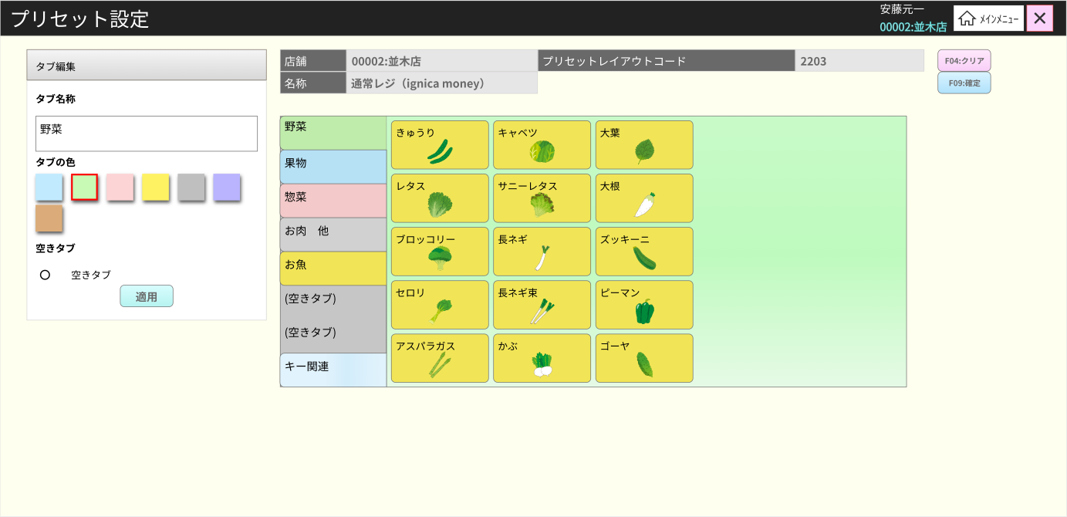
1
2
3
4
5
6
7
8
9
10
11
12
13
14
15
16
17
18

 | ■画面項目定義

 | 画面項目ID | 項目名 |  | タイプ | I/O | 多言語対象 | アウトプット |  |  |  |  |  |  |  |  | インプット |  |  |  |  | 備考
 |  |  |  |  |  |  | マッピングデータ |  |  |  | 初期値 |  | 表示コントロール | 有効コントロール |  | 必須 | 数字 | 文字 | マッピングデータ
 |  |  |  |  |  |  | API名 | 項目名 |  |  |  |  |  |  |  |  |  |  | API名 | 項目名
 | 1 | ヘッダー |  | View | － | ● | － | － |  |  | － |  | ー | － |  | － | ー | ー | － | ー
 | 2 | Edit Tab Title |  | TEXT | O | ● | － | － |  |  | 編集 |  | ー | ー |  | － | ー | ー | － | ー
 | 3 | Tab name title |  | TEXT | O | ● | － | － |  |  | タブ名 |  | ー | ー |  | － | ー | ー | － | ー
 | 4 | Tab name |  | EditText | I | － | － | － |  |  | － |  | ー | ー |  | － | ー | ー | － | ー | フォーカスして編集しているタブ名を表示する。
 | 5 | Color selection |  | View | － | ● | － | － |  |  | タブの色 |  | ー | 有効 |  | － | ー | ー | － | ー | フォーカスして編集しているタブの色を表示する。
 | 6 | empty tab |  | View | I | ● | － | － |  |  | 空のタブ |  | ー | 有効 |  | － | ー | ー | － | ー
 | 7 | Apply |  | ボタン | I | ● | － | － |  |  | Apply |  | ー | ー |  | － | ー | ー | － | ー
 | 8 | Store ID title |  | TEXT | O | ● | － | － |  |  | Cửa hàng |  | ー | ー |  | － | ー | ー | － | ー
 | 9 | Store Code |  | TEXT | I | ● | － | － |  |  |  |  | ー | ー |  | － | ー | ー | － | ー | 「プリセット画面」から[store_code]がフォーカスされる
 | 10 | Business Type Name Title |  | TEXT | O | ● | － | － |  |  | Code layout preset |  | ー | ー |  | － | ー | ー | － | ー
 | 11 | busines type name |  | TEXT | O | ● | － | － |  |  |  |  | ー | ー |  | － | ー | ー | － | ー | 「プリセット画面」から[branch_name]がフォーカスされる
 | 12 | Business Type Code Title |  | TEXT | O | ● | － | － |  |  | Tên |  | ー | ー |  | － | ー | ー | － | ー
 | 13 | Business Type Code |  | TEXT | O | ● | － | － |  |  |  |  | ー | ー |  | － | ー | ー | － | ー | 「プリセット画面」から[business_type_code]がフォーカスされる
 | 14 | clear |  | ボタン | I | ● | － | － |  |  | F04: clear |  | ー | ー |  | － | ー | ー | － | ー
 | 15 | 検索 |  | ボタン | I | ● | － | － |  |  | F09: 確定」 |  | ー | ー |  | － | ー | ー | － | ー
 | 16 | Get tab |  | View | O | ● | － | － |  |  | － |  | ー | ー |  | － | ー | ー | － | ー
 |  | Title |  | TEXT | O | ● | － | － |  |  | － |  | ー | ー |  | － | ー | ー | － | ー | Response P002 [desctiption]
 |  | Color |  | － | O | － | － | － |  |  | － |  | ー | ー |  | － | ー | ー | － | ー | Response P002 [style_key]
 |  | 位置 |  | － | O | － | － | － |  |  | － |  | ー | ー |  | － | ー | ー | － | ー | Response P002 [page_number]
 | 17 | タブ詳細 |  | View | O | ● | － | － |  |  |  |  | ー | ー |  | － | ー | ー | － | ー
 |  | コラムカウンタ |  | － | O | － | － | － |  |  |  |  | ー | ー |  | － | ー | ー | － | ー | Response P002 [button_column_count]
 |  | ロウカラム |  | － | O | － | － | － |  |  |  |  | ー | ー |  | － | ー | ー | － | ー | Response P002 [button_row_count]
 | 18 | Item |  | View | O | ● | － | － |  |  |  |  | ー | ー |  | － | ー | ー | － | ー
 |  | カラム位置 |  | － | O | － | － | － |  |  |  |  | ー | ー |  | － | ー | ー | － | ー | Response P002 [menu_buttons][].[button_column_number]
 |  | ロウ位置 |  | － | O | － | － | － |  |  |  |  | ー | ー |  | － | ー | ー | － | ー | Response P002 [menu_buttons][].[button_row_number]
 |  | アイテムの幅 |  | － | O | － | － | － |  |  |  |  | ー | ー |  | － | ー | ー | － | ー | Response P002 [menu_buttons][].[button_column_span]\
 |  | アイテムの長さ |  | － | O | － | － | － |  |  |  |  | ー | ー |  | － | ー | ー | － | ー | Response P002 [menu_buttons][].[button_column_span]
 |  | Title |  | － | O | － | － | － |  |  |  |  | ー | ー |  | － | ー | ー | － | ー | Response P002 [menu_buttons][].[description]
 |  | イメージ |  | － | O | － | － | － |  |  |  |  | ー | ー |  | － | ー | ー | － | ー | Response P002 [menu_buttons][].[style_information]

「プリセット画面3」
システム名 |  |  |  | システム種別 |  |  |  |  |  | 基本設計書 |  |  |  |  | 作成者 |  |  | 作成日 |  | 更新者 | 更新日 | 版数
POSサーバー |  |  |  | POSサーバー |  |  |  |  |  |  |  |  |  |  | DuNT |  |  | 2024-02-14 |  | DuNT | 2024-05-07 | 0.23

機能カテゴリ |  |  | ●15_タッチメニュー設定 |  |  |  |  |  | 項目 |  |  | 概要設計書 |  |  | 「プリセット画面3」

 | ■プリセット3画面イメージ
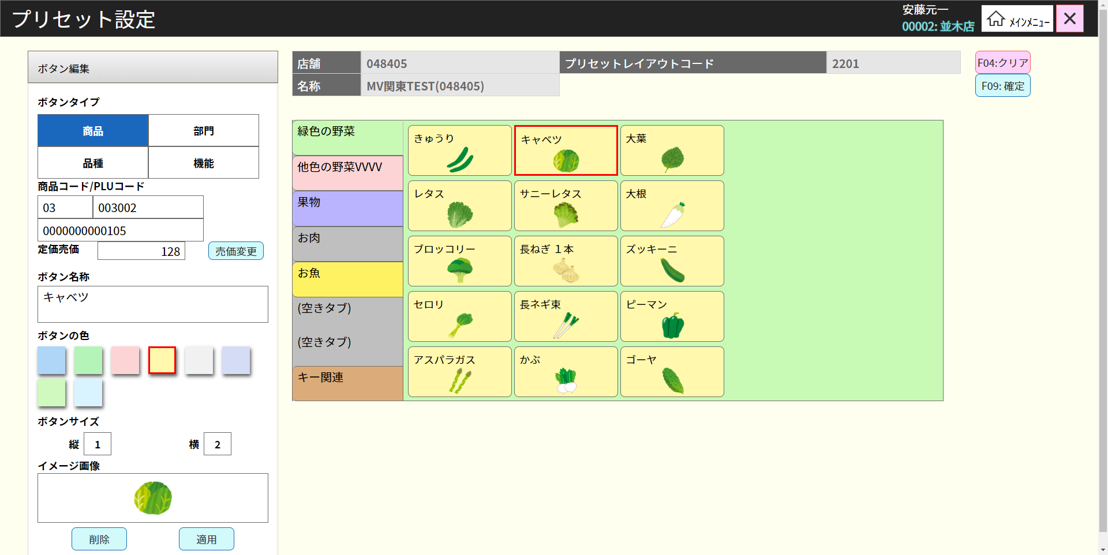

9
1

2
10

3
4

5
6

3.1
3.2
3.3
3.4
3.5
3.6
3.17
3.7
3.8

3.9
3.10

3.11
3.12
3.13
3.14
3.15

3.16

8
7

 | ■画面項目定義

 | 画面項目ID | 項目名 |  | タイプ | I/O | 多言語対象 | アウトプット |  |  |  |  |  |  |  |  | インプット |  |  |  |  | 備考
 |  |  |  |  |  |  | マッピングデータ |  |  |  | 初期値 |  | 表示コントロール | 有効コントロール |  | 必須 | 数字 | 文字 | マッピングデータ
 |  |  |  |  |  |  | API名 | 項目名 |  |  |  |  |  |  |  |  |  |  | API名 | 項目名
 | 1 | Button edit title |  | TEXT | O | ● | － | － |  |  | Edit button |  | ー | － |  | － | ー | ー | － | ー
 | 2 | Button type title |  | TEXT | O | ● | － | － |  |  | Button type |  | ー | ー |  | － | ー | ー | － | ー
 | 3 | Tab product info |  | ボタン | O | ● | － | － |  |  | Sản phẩm D |  | ー | Enable |  | － | ー | ー | － | ー
 | 3.1 | product ID title |  | TEXT | O | ● | － | － |  |  | Code sản phẩm/code PLU |  | ー | ー |  | － | ー | ー | － | ー
 | 3.2 | Product sub description |  | TEXT | O | － | － | － |  |  | ー |  | ー | ー |  | － | ー | ー | － | ー | Res P002 [productInfo]. [sub_description]
 | 3.3 | Parent code |  | TEXT | O | － | － | － |  |  | ー |  | ー | ー |  | － | ー | ー | － | ー | Res P002 [productInfo]. [parent_code]
 | 3.4 | PLU code value |  | TEXT | O | － | － | － |  |  | ー |  | ー | ー |  | － | ー | ー | － | ー | Res P002 [productInfo]. [item_code]
 | 3.5 | price title |  | TEXT | O | ● | － | － |  |  | Giá bán |  | ー | ー |  | － | ー | ー | － | ー
 | 3.6 | price value |  | テキスト | I | － | － | － |  |  | － |  | ー | ー |  | － | ー | ー | － | ー | Res S100-sales/item/add-item : [item_unit_price]
 | 3.7 | Button type title |  | TEXT | O | ● | － | － |  |  | ボタン名 |  | ー | ー |  | － | ー | ー | － | ー
 | 3.8 | name |  | テキスト | I | － | － | － |  |  | － |  | ー | ー |  | － | ー | ー | － | ー | Res S100-sales/item/add-item : [item_name]
 | 3.9 | Button color |  | View | O | ● | － | － |  |  | Màu button |  | ー | ー |  | － | ー | ー | － | ー | Res P002[menu_buttons][]. [style_key]
 | 3.10 | Button size title |  | TEXT | O | ● | － | － |  |  | Button size |  | ー | ー |  | － | ー | ー | － | ー
 | 3.11 | button height title |  | TEXT | O | ● | － | － |  |  | Chiều dọc |  | ー | ー |  | － | ー | ー | － | ー
 | 3.12 | button height title |  | テキスト | I | － | － | － |  |  | － |  | ー | ー |  | － | ー | ー | － | ー | Res P002[menu_buttons][]. [button_row_span]
 | 3.13 | button width title |  | TEXT | O | ● | － | － |  |  | － |  | ー | ー |  | － | ー | ー | － | ー
 | 3.14 | button width value |  | テキスト | I | － | － | － |  |  | － |  | ー | ー |  | － | ー | ー | － | ー | Res P002[menu_buttons][]. [button_column_span]
 | 3.15 | image title |  | TEXT | O | ● | － | － |  |  | イメージ |  | ー | ー |  | － | ー | ー | － | ー
 | 3.16 | イメージ |  | View | I | － | － | － |  |  | － |  | ー | ー |  | － | ー | ー | － | ー | Res P002[menu_buttons][]. [style_information]
 | 3.17 | Change price |  | ボタン | I | ● | － | － |  |  | 売価変更 |  | ー | ー |  | － | ー | ー | － | ー | PresetMenuButtonMaster[StyleInformation]
 | 4 | Department tab |  | ボタン | I | ● | － | － |  |  | Phòng ban |  | ー | ー |  | － | ー | ー | － | ー
 | 5 | brand tab |  | ボタン | I | ● | － | － |  |  | 商品種類 |  | ー | ー |  | － | ー | ー | － | ー
 | 6 | function tab |  | ボタン | I | ● | － | － |  |  | Tên chức năng |  | ー | ー |  | － | ー | ー | － | ー
 | 7 | presview |  | ボタン | I | ● | － | － |  |  | Apply |  | ー | ー |  | － | ー | ー | － | ー
 | 8 | Xóa preset |  | ボタン | I | ● | － | － |  |  | Xóa |  | ー | ー |  | － | ー | ー | － | ー
 | 9 | Clear thay đổi |  | ボタン | I | ● | － | － |  |  | clear |  | ー | ー |  | － | ー | ー | － | ー
 | 10 | Apply |  | ボタン | I | ● | － | － |  |  | 確定」 |  | ー | ー |  | － | ー | ー | － | ー | プレビューされた変更はDBに更新される。

